Transmissão calor
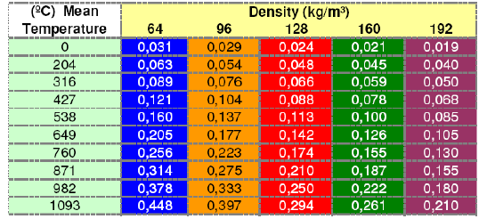
e1
e2
 | aço |  |  |  | aço |  |  |  |  |  | k aço
k = | 45 | kcal/mh°C |  | k = | 45 | kcal/mh°C |  |  |  |  | 45
 |  |  |  |  |  |  |  |  |  |  | kcal/mh°C
Di
Q = quantidade de calor irradiada para o ambiente
Tubo comprimento L, diametro Di, com gás a temperatura Tf passando dentro de uma sala
 | Interno |  |  |  | Externo |  |  |  |  |  | Externo
 | ti °C |  |  |  | te °C |  |  |  |  |  | te °C
tx
a i = | 2000 kcal/m2/h°C |  |  |  | a e = | 10 kcal/m2/h°C |  |  |  |  | a e = | 10 kcal/m2/h°C
tx
 |  |  |  |  | vel. ar = | 1 m/s |  |  |  |  | vel. ar = | 1 m/s
 | Isolante |  |  |  |  |  | Isolante
t isol
k = | 0.057 | kcal/mh°C |  |  |  | k = | 0.051 | kcal/mh°C |  |  |  |  | Considerações:
 |  |  |  |  |  |  |  |  |  |  |  |  | 1. Não se levou em conta a convecção entre o escoamento do fluido e a parede interna da tubulção.
t1
L
t2
 |  |  |  |  |  |  |  | Interno |  |  |  |  | 2. Desse modo considerou-se a temperatura interna do tubo igual a temperatura do fluido;
 |  |  |  |  |  |  |  | ti °C |  |  |  |  | 3. Considerou-se a sala estando a uma temperatura constante;
 |  |  |  |  |  |  | a i = | 2000 kcal/m2/h°C |  |  |  |  | 4. Considerou-se convecção natural externa de um tubo horizontal circundado por ar;

 | ti = | 250 | °C |  |  |  |  | Di = | 110 | mm |  | L = | 1 | Comprimento da tubulação [m]
 | t1 = | 1.5 | mm |  |  |  |  | e1 = | 2 | mm |  | Tf = | 550 | Temperatura do fluido [ºC]
 | L = | 100 | mm |  |  |  |  | t isol = | 25 | mm |  | Ts = | 30 | Temperatura da sala [ºC]
 | t2 = | 1.5 | mm |  |  |  |  | e2 = | 2 | mm |  | Di = | 0.35 | Diâmetro interno da tubulação [m]
 | tx = | ? | °C |  |  |  |  | ti = | 350 | °C |  | De = | 0.37 | Diâmetro externo da tubulação [m]
 | te = | 20 | °C |  |  |  |  | te = | 20 | °C |  | K = | 45 | Condutividade térmica do aço [W/mºC]
 | K = | 0.539 |  |  |  |  |  | K = | 0.768 |  |  |  | 8.04 | Coeficiente de convecção externo [W/m^2ºC)
 | Q/S = | 124 | kcal/m2h°C |  |  |  |  | Q/L = | 254 | kcal/mh°C |  |  | 9.03 | Coeficiente global de transferência [W/mºC]
 | tx = | 32 | °C |  |  |  |  | tx = | 68 | °C |  | Q = | 4.70 | Fluxo de calor transferido à sala [kW]
 |  | 32 |  |  |  |  |  |  |  |  |  | Q = | 4039 | kcal/h | 16028 | BTU/h | 1.3 | TR
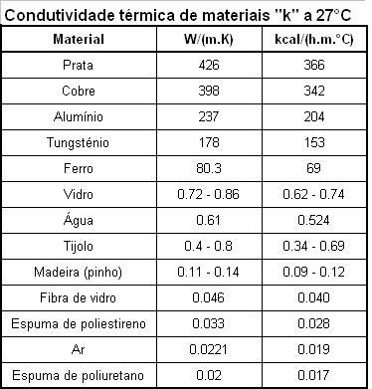
Coefic. condutivid. térmica k =kcal/hm°C |  |  |  |  |  | Aço | Alum
Temp | Lã vidro |  | Lã rocha | Thermofelt |  | kcal/hm°C | kcal/hm°C
°C | PSI 30 | PSI 60 | FSR 32 | 64 | 96
0 | 0.028 | 0.027 | 0.03 | 0.031 | 0.029 | 45 | 197
50 | 0.031 | 0.029 | 0.034 | 0.038 | 0.035
100 | 0.035 | 0.032 | 0.039 | 0.046 | 0.040 |  |  |  |  |  |  |  |  |  |  |  |  |  | 0.11 | 9.1
150 | 0.04 | 0.036 | 0.044 | 0.054 | 0.046 |  |  |  |  |  |  |  |  |  |  |  |  |  | 0.12 | 8.3
200 | 0.046 | 0.039 | 0.05 | 0.062 | 0.054 |  |  |  |  |  |  |  |  |  |  |  |  |  | 0.16 | 6.3
250 | 0.053 | 0.043 | 0.057 | 0.073 | 0.062 |  |  |  |  |  |  |  |  |  |  |  |  |  | 11 | 0.1
300 | - | 0.047 | 0.065 | 0.085 | 0.073
350 | - | 0.051 | 0.073 | 0.098 | 0.084
400 | - | 0.056 | 0.081 | 0.112 | 0.097
450 | - | 0.061 | - | 0.129 | 0.110
500 | - | - | - | 0.145 | 0.125

Fibra cerâmica Thermofelt
 | kg/m3
°C | 64 | 96
0 | 0.031 | 0.029
204 | 0.063 | 0.054
316 | 0.089 | 0.076
427 | 0.121 | 0.104
538 | 0.16 | 0.137
649 | 0.205 | 0.177
760 | 0.256 | 0.223
871 | 0.314 | 0.275
982 | 0.378 | 0.333
1093 | 0.448 | 0.397

